真菌與螞蟻
致命的危機~探討蟲生真菌對疣胸琉璃蟻的致死情形

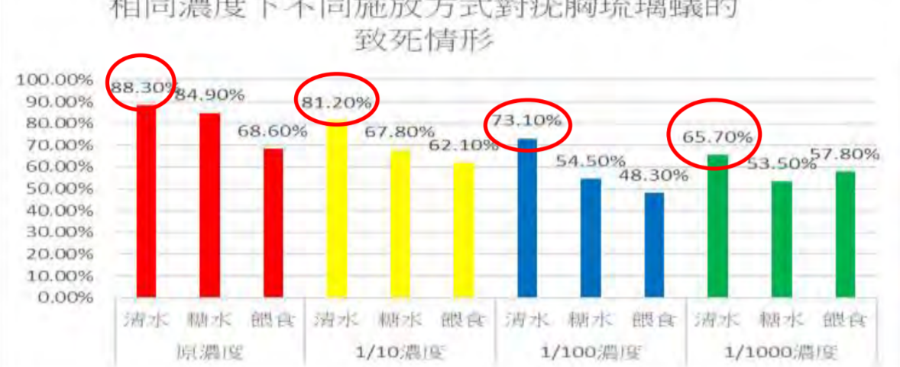
 | 致死率 | 1 | 0.1 | 0.01 | 0.001 | 溶液濃度(與原液相比)
 | 噴灑孢子溶液 | 88.3 | 81.2 | 73.1 | 65.7
 | 噴灑孢子溶液加糖 | 84.9 | 67.8 | 54.5 | 53.5
 | 餵食孢子溶液加糖 | 68.6 | 62.1 | 48.3 | 57.8

噴灑與餵食不同的孢子溶液，疣胸琉璃蟻的死亡率。 （橫軸為對數座標）

鎂帶與鹽酸
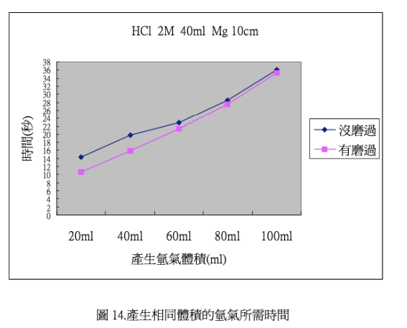
有磨過的鎂帶 |  | 沒磨過的鎂帶
氫氣體積(mL) | 時間(sec) | 氫氣體積 | 時間
0 | 0 | 0 | 0
20 | 10 | 20 | 14
40 | 14 | 40 | 20
60 | 20 | 60 | 22
80 | 24 | 80 | 28
100 | 34 | 100 | 36

油色
 | R | G | B | H | S | L | HEX |  | 「油色可鑑」-簡易比色卡與發煙點之間的奧秘
24 | 220 | 150 | 60 | 33.75 | 0.70 | 0.55 | #DC963C
23 | 220 | 150 | 40 | 36.67 | 0.72 | 0.51 | #DC9628
22 | 220 | 150 | 20 | 39.00 | 0.83 | 0.47 | #DC9614
21 | 230 | 160 | 20 | 40.00 | 0.84 | 0.49 | #E6A014
20 | 235 | 165 | 20 | 40.47 | 0.84 | 0.50 | #EBA514
19 | 245 | 165 | 20 | 38.67 | 0.92 | 0.52 | #F5A514 |  | 第一次加熱 | 第四次加熱
18 | 250 | 165 | 10 | 38.75 | 0.96 | 0.51 | #FAA50A | 大豆油 | 1 | 1
17 | 255 | 165 | 10 | 37.96 | 1.00 | 0.52 | #FFA50A | 烤酥油 | 1 | 1
16 | 255 | 175 | 10 | 40.41 | 1.00 | 0.52 | #FFAF0A | 紅花籽油 | 1 | 2
15 | 255 | 185 | 10 | 42.86 | 1.00 | 0.52 | #FFB90A | 芥花油 | 3 | 6
14 | 255 | 195 | 10 | 45.31 | 1.00 | 0.52 | #FFC30A | 豬油 | 4 | 6
13 | 255 | 205 | 10 | 47.76 | 1.00 | 0.52 | #FFCD0A
12 | 190 | 170 | 0 | 53.68 | 1.00 | 0.37 | #BEAA00
11 | 200 | 180 | 0 | 54.00 | 1.00 | 0.39 | #C8B400
10 | 210 | 190 | 5 | 54.15 | 0.95 | 0.42 | #D2BE05
9 | 220 | 200 | 10 | 54.29 | 0.91 | 0.45 | #DCC80A
8 | 230 | 210 | 15 | 54.42 | 0.88 | 0.48 | #E6D20F
7 | 240 | 220 | 20 | 54.55 | 0.88 | 0.51 | #F0DC14
6 | 245 | 225 | 20 | 54.67 | 0.92 | 0.52 | #F5E114
5 | 250 | 230 | 25 | 54.67 | 0.96 | 0.54 | #FAE619
4 | 255 | 235 | 30 | 54.67 | 1.00 | 0.56 | #FFEB1E
3 | 255 | 240 | 35 | 55.91 | 1.00 | 0.57 | #FFF023
2 | 255 | 245 | 40 | 57.21 | 1.00 | 0.58 | #FFF528
1 | 255 | 255 | 50 | 240.00 | 1.00 | 0.60 | #FFFF32

容器與頻率
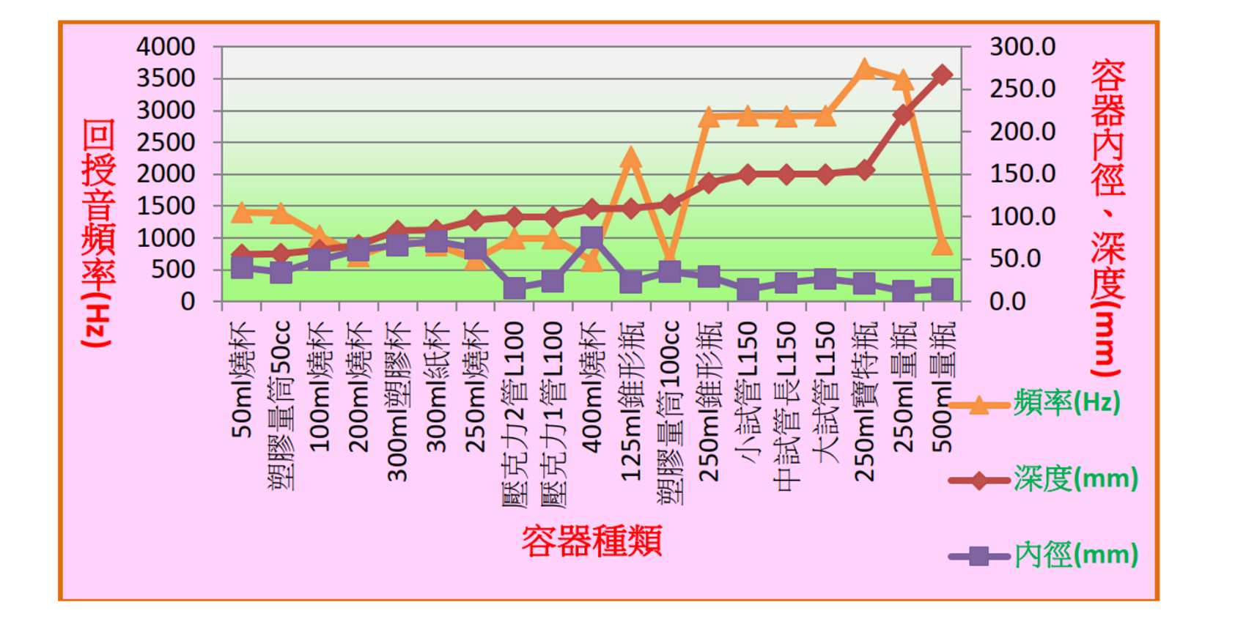
容器種類 | 規格 |  | 深度(mm) | 內徑(mm) | 回授音頻率(Hz) | 音量(dB)
試管 | L150 | 試管L150 | 150 | 27.1 | 2922 | 52.2 | 深度vs頻率
試管 | L150 | 試管L150 | 150 | 14.5 | 2920 | 50.8 | 內徑vs頻率
試管 | L150 | 試管L150 | 150 | 22.4 | 2917 | 51.6
 | 深度vs頻率
150 | 2922 | 220.1 | 3486
150 | 2920 | 267.2 | 900
150 | 2917 | 109.8 | 2283
84.4 | 898 | 139.8 | 2902
220.1 | 3486 | 155.2 | 3662
267.2 | 900
83.9 | 938
56.3 | 1392
112.7 | 657
55.7 | 1402
60.8 | 1037
66.6 | 720
96.2 | 668
109.6 | 644
109.8 | 2283
139.8 | 2902
100 | 999
100 | 999
155.2 | 3662
紙杯 | 300ml | 紙杯300ml | 84.4 | 71.3 | 898 | 48.6
量瓶 | 250ml | 量瓶250ml | 220.1 | 12.5 | 3486 | 48.5
量瓶 | 500ml | 量瓶500ml | 267.2 | 15 | 900 | 48.6
塑膠杯 | 300ml | 塑膠杯300ml | 83.9 | 66.7 | 938 | 48.4
塑膠量筒 | 50cc | 塑膠量筒50cc | 56.3 | 34.9 | 1392 | 48.8
塑膠量筒 | 100cc | 塑膠量筒100cc | 112.7 | 35.4 | 657 | 48.6
燒杯 | 50ml | 燒杯50ml | 55.7 | 40.5 | 1402 | 48.9
燒杯 | 100ml | 燒杯100ml | 60.8 | 49.2 | 1037 | 49.8
燒杯 | 200ml | 燒杯200ml | 66.6 | 61.1 | 720 | 48.8
燒杯 | 250ml | 燒杯250ml | 96.2 | 62.7 | 668 | 48.4
燒杯 | 400ml | 燒杯400ml | 109.6 | 76.1 | 644 | 50.3
錐形瓶 | 125ml | 錐形瓶125ml | 109.8 | 23.4 | 2283 | 48.6
錐形瓶 | 250ml | 錐形瓶250ml | 139.8 | 29.6 | 2902 | 48.8
壓克力1管 | L100 | 壓克力1管L100 | 100 | 24 | 999 | 50.3
壓克力2管 | L100 | 壓克力2管L100 | 100 | 16.2 | 999 | 49.8
寶特瓶 | 250ml | 寶特瓶250ml | 155.2 | 21.6 | 3662 | 48.5

杯中乾坤大，籟中樂音揚-回授音的研究

皺足蛞蝓行為生態
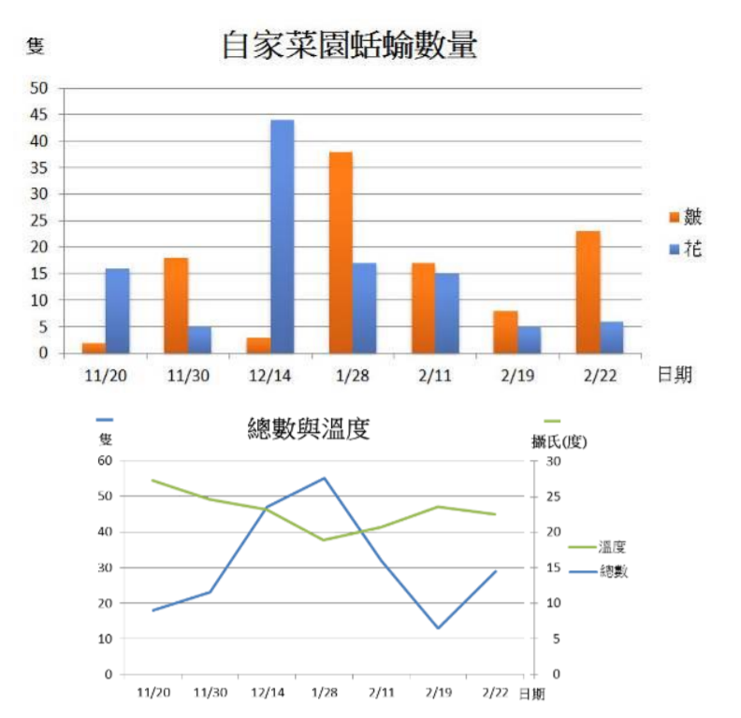
菜園「害」客-皺足蛞蝓行為生態及防治方法探討
 |  | 數量(隻)
 | 日期 | 皺足蛞蝓 | 花點皺足蛞蝓 | 蛞蝓總數(隻) | 氣溫(°C) | 輔助
 | 2015-11-20 | 2 | 16 | 18 | 28 | 0
 | 2015-11-30 | 18 | 5 | 23 | 25 | 0
 | 2015-12-14 | 3 | 44 | 47 | 24 | 0
 | 2016-01-28 | 38 | 17 | 55 | 19 | 0
 | 2016-02-11 | 17 | 15 | 32 | 21 | 0
 | 2016-02-19 | 7 | 5 | 12 | 24 | 0
 | 2016-02-22 | 23 | 6 | 29 | 23 | 0

台灣欒樹
台灣欒樹-探討蒴果與果瓣對種子成長與擴散模式的關係
重量(g) |  |  |  |  |  |  |  |  | 種子顆數 |  |  |  |  | 機率密度
 | 綠色種子 | 紅色種子 | 黑色種子 |  | 綠色種子 | 紅色種子 | 黑色種子 | 種子重量(mg) | 綠色種子 | 紅色種子 | 黑色種子 |  | 種子重量(mg) | 綠色種子 | 紅色種子 | 黑色種子
1 | 0.01 | 0.03 | 0.04 | 0 | 47 | 11 | 47 | [0, 10) | 4 | 0 | 0 | 0 | [0, 10) | 0.085 | 0.000 | 0.000
2 | 0.01 | 0.04 | 0.04 | 0.02 | 43 | 11 | 47 | [10, 20) | 5 | 4 | 19 | 10 | [10, 20) | 0.106 | 0.364 | 0.404
3 | 0.01 | 0.04 | 0.04 | 0.04 | 38 | 7 | 28 | [20, 30) | 8 | 0 | 28 | 20 | [20, 30) | 0.170 | 0.000 | 0.596
4 | 0.02 | 0.04 | 0.04 | 0.06 | 30 | 7 | 0 | [30, 40) | 21 | 0 | 0 | 30 | [30, 40) | 0.447 | 0.000 | 0.000
5 | 0.04 | 0.09 | 0.04 | 0.08 | 9 | 7 | 0 | [40, 50) | 5 | 3 | 0 | 40 | [40, 50) | 0.106 | 0.273 | 0.000
6 | 0.04 | 0.09 | 0.04 | 0.1 | 4 | 4 | 0 | [50, 60) | 4 | 4 | 0 | 50 | [50, 60) | 0.085 | 0.364 | 0.000
7 | 0.04 | 0.1 | 0.04 | 0.12 | 0 | 0 | 0 | [60, 70) | 0 | 0 | 0 | 60 | [60, 70) | 0.000 | 0.000 | 0.000
8 | 0.04 | 0.11 | 0.04 | 0.14 | 0 | 0 | 0 |  | 0 | 0 | 0 |  |  | 0.000 | 0.000 | 0.000
9 | 0.04 | 0.11 | 0.04 | 0.16 | 0 | 0 | 0 |  | 0 | 0 | 0 |  |  | 0.000 | 0.000 | 0.000
10 | 0.05 | 0.11 | 0.04 | 0.18 | 0 | 0 | 0
11 | 0.05 | 0.12 | 0.04 | 0.2 | 0 | 0 | 0 |  | 47 | 11 | 47 |  |  | 1 | 1 | 1
12 | 0.05 |  | 0.04 | 0.22 | 0 | 0 | 0
13 | 0.06 |  | 0.04 | 0.24 | 0 | 0 | 0
14 | 0.06 |  | 0.04 | 0.26 | 0 | 0 | 0
15 | 0.06 |  | 0.04 | 0.28 | 0 | 0 | 0
16 | 0.06 |  | 0.04 | 0.3 | 0 | 0 | 0
17 | 0.06 |  | 0.04 | 0.32 | 0 | 0 | 0
18 | 0.07 |  | 0.04 | 0.34 | 0 | 0 | 0
19 | 0.07 |  | 0.04 | 0.36 | 0 | 0 | 0
20 | 0.07 |  | 0.05 | 0.38 | 0 | 0 | 0
21 | 0.07 |  | 0.05 | 0.4 | 0 | 0 | 0
22 | 0.07 |  | 0.05 | 0.42 | 0 | 0 | 0
23 | 0.07 |  | 0.05 | 0.44 | 0 | 0 | 0
24 | 0.07 |  | 0.05 | 0.46 | 0 | 0 | 0
25 | 0.07 |  | 0.05 | 0.48 | 0 | 0 | 0
26 | 0.07 |  | 0.05 | 0.5 | 0 | 0 | 0
27 | 0.08 |  | 0.05
28 | 0.08 |  | 0.05
29 | 0.08 |  | 0.05
30 | 0.08 |  | 0.05
31 | 0.08 |  | 0.05
32 | 0.08 |  | 0.05
33 | 0.08 |  | 0.05
34 | 0.08 |  | 0.05
35 | 0.08 |  | 0.05
36 | 0.08 |  | 0.05
37 | 0.08 |  | 0.05
38 | 0.08 |  | 0.05
39 | 0.09 |  | 0.06
40 | 0.09 |  | 0.06
41 | 0.09 |  | 0.06
42 | 0.10 |  | 0.06
43 | 0.10 |  | 0.06
44 | 0.11 |  | 0.06
45 | 0.11 |  | 0.06
46 | 0.12 |  | 0.06
47 | 0.12 |  | 0.06
48 |  |  | 0.07
49 |  |  | 0.07
50 |  |  | 0.07
51 |  |  | 0.07
52 |  |  | 0.07
53 |  |  | 0.07
54 |  |  | 0.07
55 |  |  | 0.07
56 |  |  | 0.07
57 |  |  | 0.07
58 |  |  | 0.07
59 |  |  | 0.07
60 |  |  | 0.07
61 |  |  | 0.07
62 |  |  | 0.07
63 |  |  | 0.07
64 |  |  | 0.07
65 |  |  | 0.07
66 |  |  | 0.07
67 |  |  | 0.07
68 |  |  | 0.07
69 |  |  | 0.07
70 |  |  | 0.07
71 |  |  | 0.08
72 |  |  | 0.08
73 |  |  | 0.08
74 |  |  | 0.08
75 |  |  | 0.08
76 |  |  | 0.08
77
78
79
80
81
82
83
84
85
86
87
88
89
90
91
92
93

